Layout
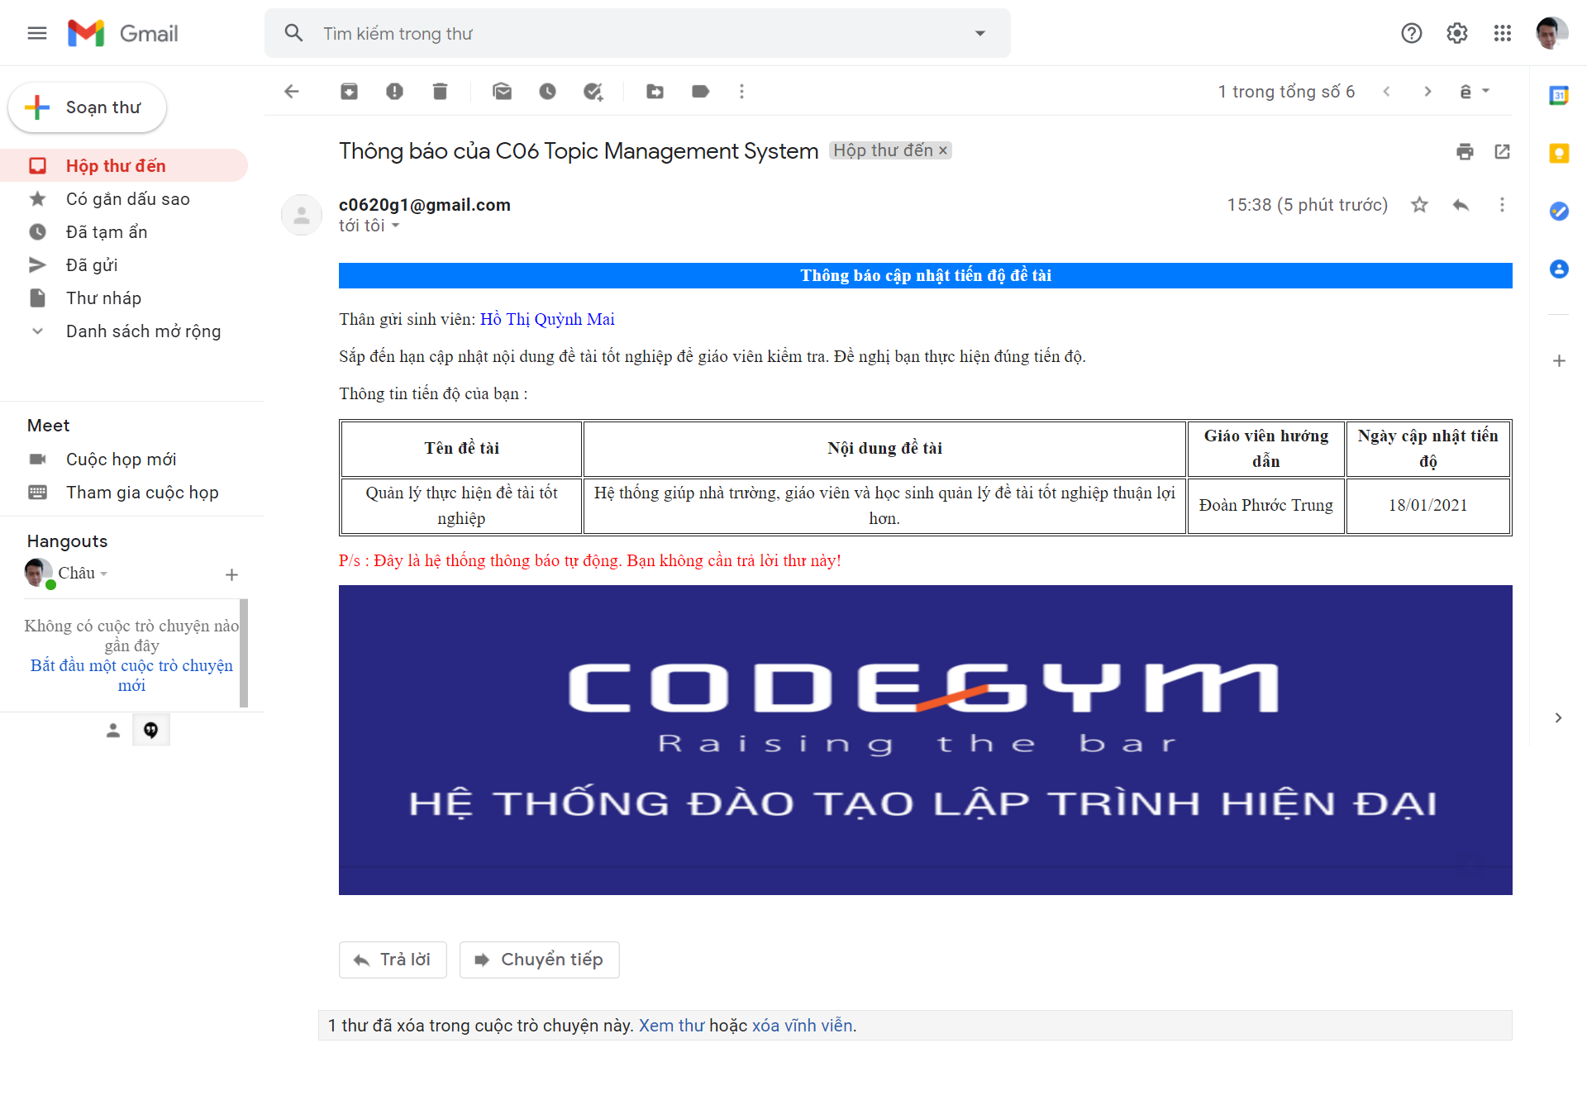
6.9.2.1. Chức năng sinh viên đăng ký đề tài :

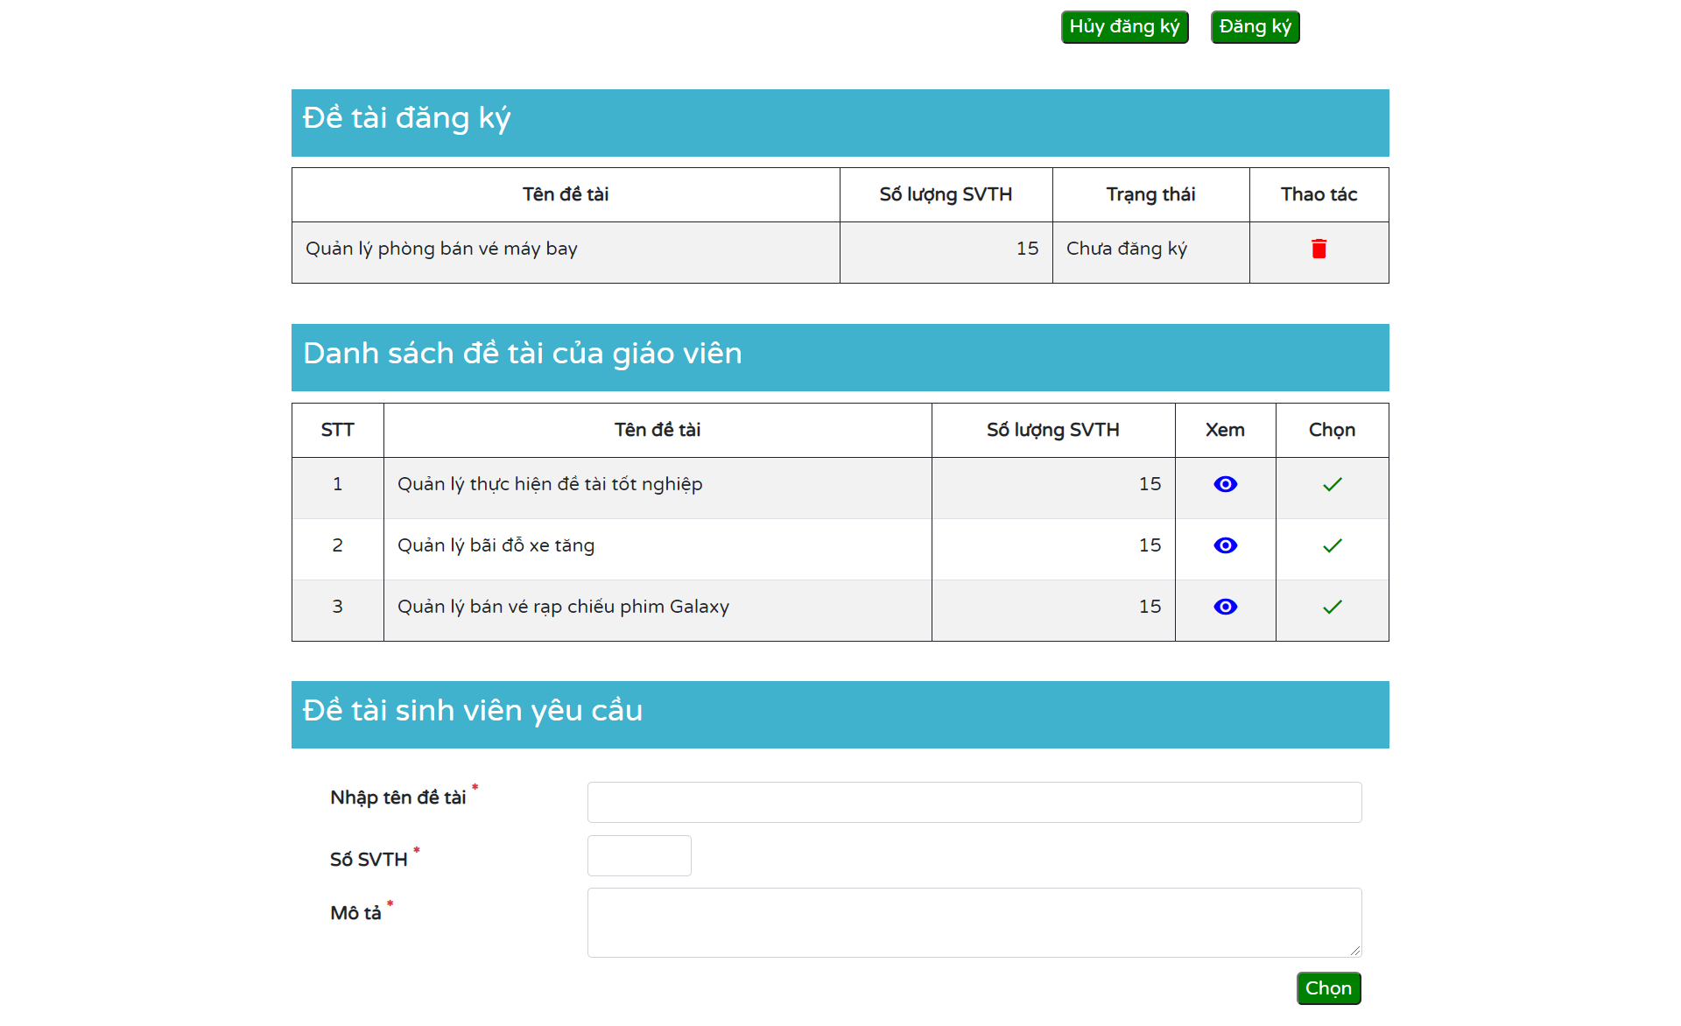

6.9.2.2. Chức năng gởi mail nhắc lịch cập nhật tiến độ luận văn :

